功能&逻辑
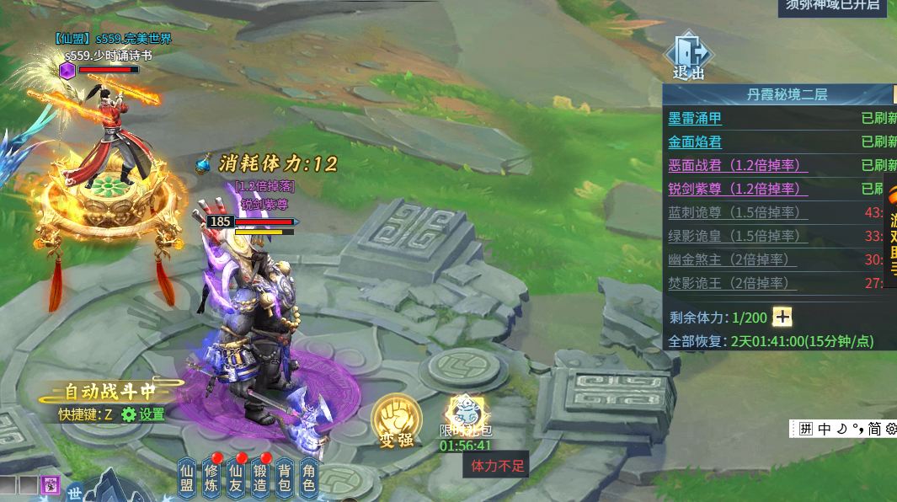
首领挑战玩法

 | 功能入口 |  |  |  |  | 首领挑战基本规则
 |  |  |  |  |  | 1.设计目的是什么
 | 1.主界面点击【首领挑战】图标进入 |  |  |  |  | ▶ | 提供快速定位首领，获得装备、材料的途径。
 | 2.进入本界面时，默认显示【首领挑战】页签 |  |  |  |  | ▶ | 间接引起抢夺怪物。
 |  |  |  |  |  | 2.解锁方式
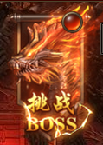
 |  |  |  |  |  | ▶ | 玩家到达指定角色等级和转生等级后开放。
 |  |  |  |  |  | 3.基本规则
 |  |  |  |  |  | ▶ | 不同怪物掉落不同道具
 |  |  |  |  |  | ▶ | 击败怪物需要消耗体力值
 |  |  |  |  |  | ▶ | 体力值每n分钟回复一点
 |  |  |  |  |  | ▶ | 体力值低于击杀怪物所需的值，无法对怪物造成伤害
 |  |  |  |  |  | ▶ | 首先攻击怪物的玩家有怪物归属
 |  |  |  |  |  | 4.数值节奏
 |  | 参考图标 |  |  |  | ▶ | 所有怪物和BOSS，在开放的时候，都可以打得过，只是快慢的区别。
 | 野外首领【当前为示例】

1
3

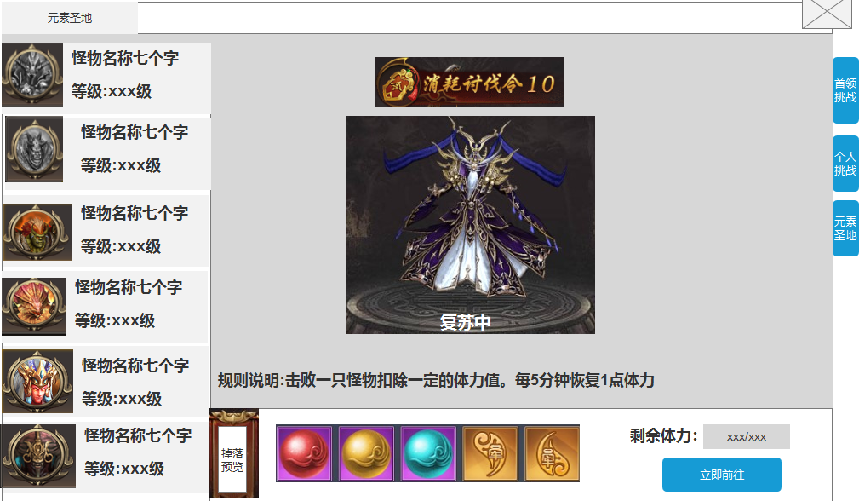
 |  |  | 1 | 页签名称 | 1 | 页签名称
 |  |  | ▶ | 显示页签名称 | ▶ | 显示页签名称

 |  |  | 2 | 怪物页签显示 | 2 | 怪物页签显示
 |  |  | ▶ | 需要显示怪物的头像和名称及等级 | ▶ | 需要显示怪物的头像和名称及等级
 |  |  | ▶ | 选中怪物时有选中效果 | ▶ | 选中怪物时有选中效果
 |  |  | ▶ | 选中怪物后，右边的模型和掉落预览跟随变化 | ▶ | 选中怪物后，右边的模型和掉落预览跟随变化
 |  |  | ▶ | 需有上下滑动效果 | ▶ | 需有上下滑动效果
 |  |  | ▶ | 怪物被击败，则显示灰色，但依然可以点击 | ▶ | 怪物被击败，则显示灰色，但依然可以点击

2
 |  |  | 3 | 显示怪物信息 | 3 | 显示怪物信息
 |  |  | ▶ | 显示怪物的模型信息，模型随选中状态变化 | ▶ | 显示怪物的模型信息，模型随选中状态变化
 |  |  | ▶ | 怪物上方显示击败所需消耗的体力 | ▶ | 怪物上方显示击败所需消耗的体力
 |  |  | ▶ | 规则说明一直显示 | ▶ | 规则说明一直显示
 |  |  | ▶ | 若怪物已被击败，则在怪物下方显示“复苏中。” | ▶ | 若怪物已被击败，则在怪物下方显示“复苏中。”

 |  |  | 4 | 掉落预览 | 4 | 掉落预览
 |  |  | ▶ | 需要展示掉落的图标。 | ▶ | 需要展示掉落的图标。
 |  |  |  | 如果配置数量超出后，可以左右滑动。 |  | 如果配置数量超出后，可以左右滑动。
 |  |  | ▶ | 跟随左边选中的怪物状态变化 | ▶ | 跟随左边选中的怪物状态变化
 |  |  | ▶ | 体力值：显示当前剩余体力/体力上限 | ▶ | 体力值：显示当前剩余体力/体力上限
 |  |  | ▶ | 立即前往：点击传送到地图后寻路到怪物的位置 |  | 体力值上限：恢复的体力值存在上限，达到上限后不可继续恢复
 |  |  |  |  |  | 怪物体力： | 击败怪物需要消耗体力值，每一个怪物的体力值不同
 |  |  | 6 | 功能页签 |  | 怪物归属：第一个攻击怪物的玩家有归属
 |  |  | ▶ | 【首领挑战】、【个人挑战】、【元素圣地】，两个页签。需要选中效果。 |  | 归属变动:若5s内怪物没受到攻击，则归属状态取消
 |  |  |  |  | ▶ | 体力值低于击杀怪物所需的值，无法对怪物造成伤害，
 |  |  |  |  |  | 攻击怪物时漂字提示“体力值过低，无法对怪物造成伤害。”
 |  |  |  |  | ▶ | 立即前往：点击传送到地图后寻路到怪物的位置
4
 |  |  |  |  |  | 怪物死亡依然可以点击，也可传送到场景内怪物位置
 |  |  |  |  | 6 | 功能页签
 |  |  |  |  | ▶ | 【首领挑战】、【个人挑战】、【元素圣地】，两个页签。需要选中效果。

 | 元素圣地场景内【当前为示例】

2
1
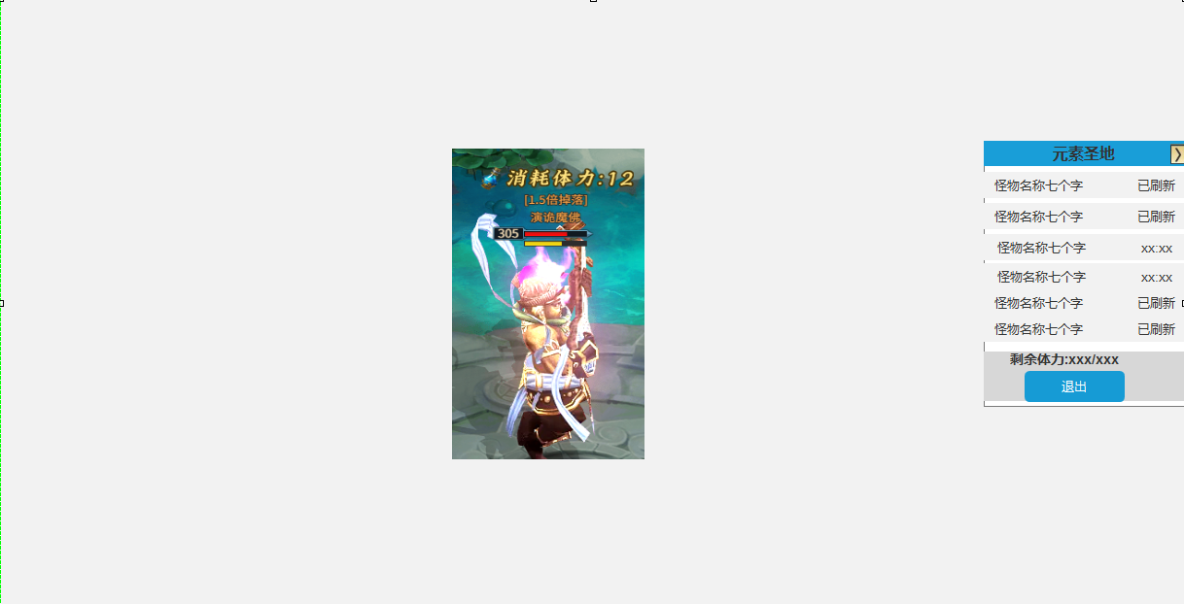
 |  |  | 1.体力消耗显示 |  |  | 1.体力消耗显示
 |  |  | ▶ | 在怪物头上显示击败怪物所消耗的体力 |  | ▶ | 在怪物头上显示击败怪物所消耗的体力

 |  |  | 2.怪物列表 |  |  | 2.怪物列表
 |  |  | ▶ | 显示场景的名称 |  | ▶ | 显示场景的名称
 |  |  | ▶ | 点击可收起列表 |  | ▶ | 点击可收起列表
 |  |  | ▶ | 点击怪物名称可自动寻路至怪物的位置 |  | ▶ | 点击怪物名称可自动寻路至怪物的位置
 |  |  | ▶ | 若怪物已被击败，则在右侧显示怪物剩余复活时间 |  | ▶ | 若怪物已被击败，则在右侧显示怪物剩余复活时间
 |  |  |  | 已怪物依然存在，则显示“已刷新” |  |  | 已怪物依然存在，则显示“已刷新”
 |  |  | ▶ | 显示玩家当前剩余的体力/体力上限 |  | ▶ | 显示玩家当前剩余的体力/体力上限
 |  |  | ▶ | 点击退出按钮，则退出当前场景 |  | ▶ | 点击退出按钮，则退出当前场景

功能美需
UI需求

 | 序号 | 类型 | 对应界面 | 内容 | 功能需求 | 策划建议 | 参考图
 | 1 | UI | 元素圣地界面 | 元素圣地界面 | 详见界面功能设计
 | 2 | UI
 | 3 | UI
 | 4 | UI
 | 5 | UI
 | 6 | UI
 | 7 | UI
 | 8 | UI
 | 9 | UI
 | 10 | UI
 | 11 | UI
 | 12 | UI
 | 13 | UI
 | 14 | UI
 | 15 | UI
 | 16 | UI
 | 17 | UI
 | 18 | UI
 | 19 | UI

背景图需求

 | 序号 | 类型 | 对应界面 | 内容 | 功能需求 | 策划建议 | 参考图
 | 1 | 2D原画 | 元素圣地界面 |  | 元素圣地背景图，需有位置放置怪物模型 |  | 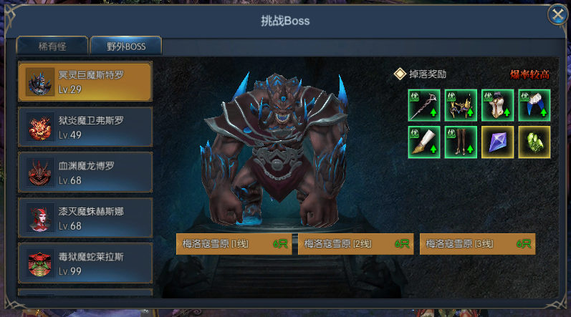
 | 3 | 2D原画
 | 4 | 2D原画
 | 5 | 2D原画
 | 6 | 2D原画

道具图标需求

 | 序号 | 类型 | 图标需求 | 内容描述 | 功能需求 | 尺寸需求 | 参考图

动效需求

 | 序号 | 类型 | 内容 | 描述 | 功能需求 | 策划建议 | 参考图
 | 1
 | 2

其他 （ICON，模型，表情等）

 | 序号 | 类型 | 内容 | 描述 | 功能需求 | 策划建议 | 参考图
 | 1 | ICON | 怪物头上的体力消耗文字 | 怪物头上的体力消耗文字 | 怪物头上的体力消耗文字
 | 2 | ICON | 体力道具图标 | 体力道具图标，可以是瓶，或者是一个闪电图标 |  |  | 
 | 3 | ICON | 体力数字 | 需0到9，方便程序灵活搭配，不需要红色元素 | 需0到9，方便程序灵活搭配，不需要红色元素
 | 4
 | 5
 | 6
 | 7
 | 8
 | 9
 | 10
 | 11
 | 12
 | 13
 | 14
 | 15
 | 16
 | 17
 | 18
 | 19

